STACKER
בס"ד |  | LIFT FEEDER
 | עדכון אחרון: א' במר חשון תשפ'ב | 07.OCT.2021
 | רוויזיה: H

ביקורת יציאה - LIFT FEEDER למכונה מספר: _________

מכין QC:______________ בודק QC:_______________ תאריך:_____________________________

 | תאור הבדיקה | תמונה | מכין | בודק | הערה
1 | 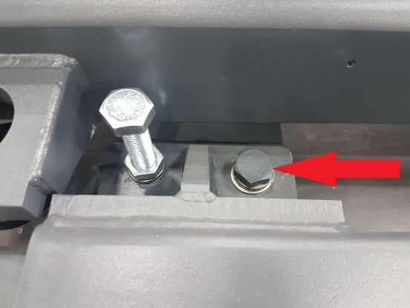 ודא 4 ברגי שילוח שחורים מחוברים
2 | ודא איגוס אזוק עם ספוג הגנה באמצע | 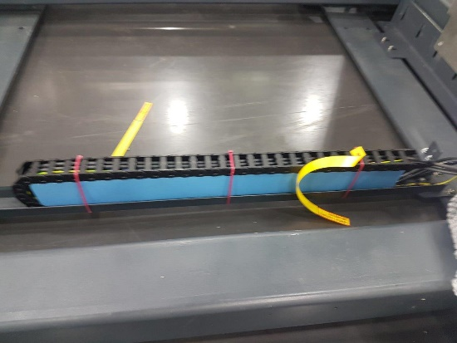
4 | ודא נשם מורכב על המנוע ושיש חור בנשם. | 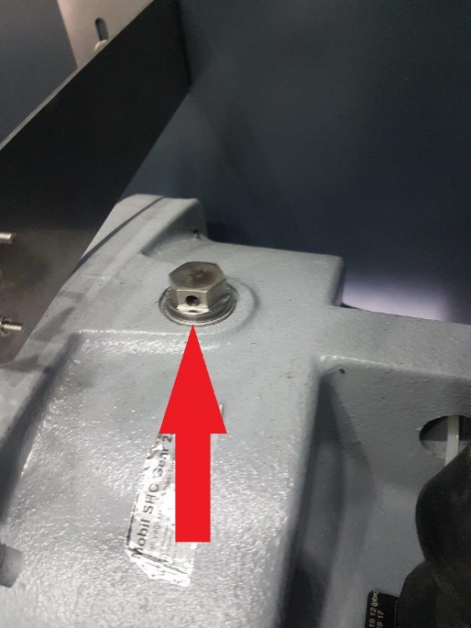
5 | ודא כבלים אזוקים ומנויילנים. | 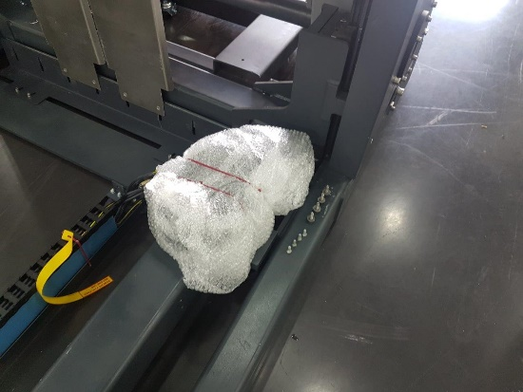
 | ודא קונקטור גלאי מפוצפץ ואזוק | 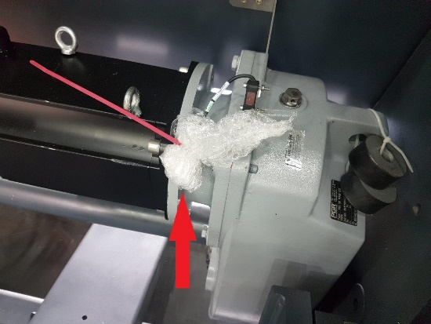
6 | ודא שהסנסור התחתון הוזז שמאלה ושהדגלון הימני פורק | 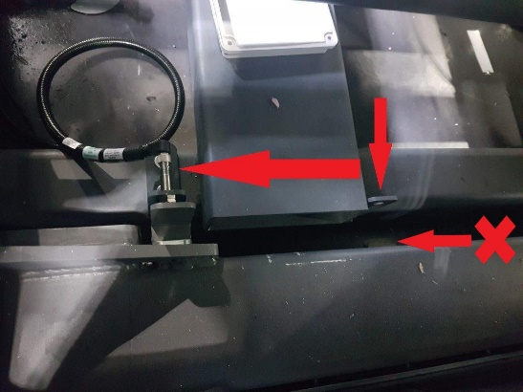
7 | ודא שהאום בסנסור מחוזקת | 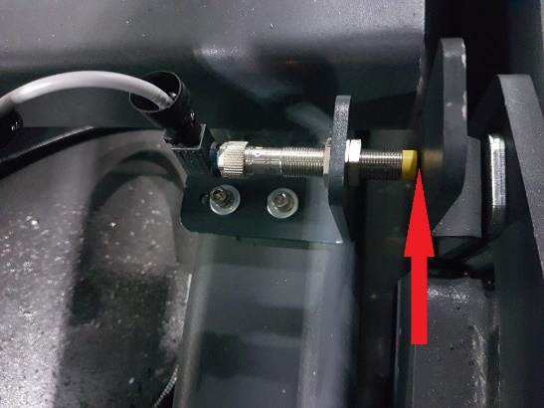
8 | 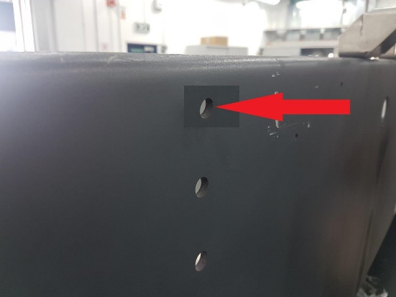 ודא שסנסור עליון פורק
9 | ודא 2 סנסורי מתיחות שרשרת מחוזקים צד ימין ושמאל | 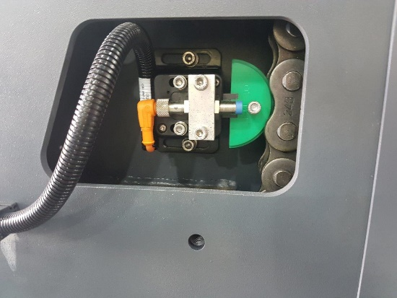
 |  | 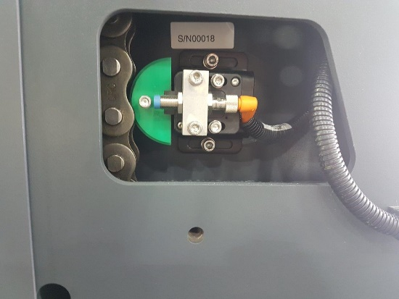
10 | ודא קופסת חיבורים סגורה | 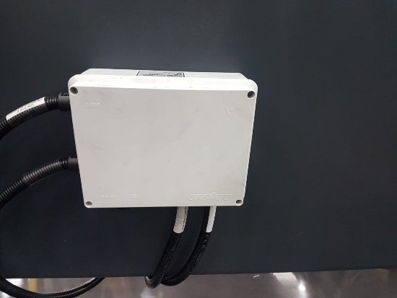
11 | ודא המצאות 2 כבלי מתח כתומים מגולגלים ומפוצפצים: אחד עבור מנוע מעלית אחד עבור מנוע מינדה | 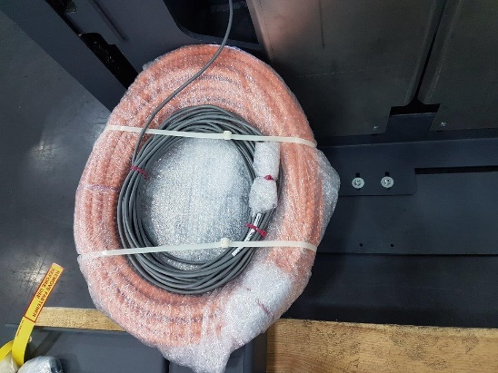
 |  | 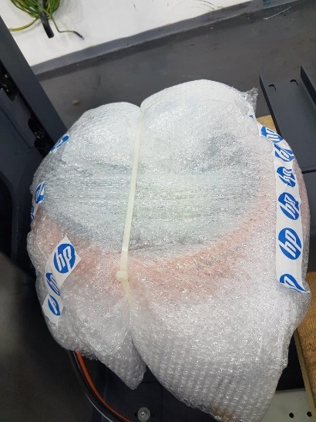
12 | ודא לחוסר פגיעות וקרעים בגרמושקה
13 | ודא ברגים מחוזקים
14 | ודא לחוסר שריטות ופגיעות
15 | ודא שיוצא עם המעלית בקופסה: 4 ברגים + דסקיות שטוחות + קפציות + אומים בנוסף : ודא שיוצא מורכב על המעלית: 6 ברגים + דסקיות שטוחות + קפציות + אומים ושהאומים נעולים. | 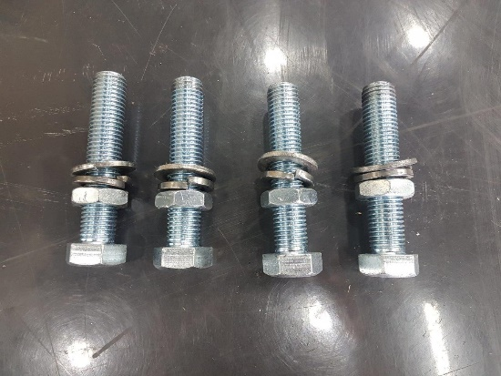
17 | ודא המצאות גרמושקה + שקית עם 8 ברגים 20 M8 X + קפיצית ושטוחה אזוקה על היחידה עם סרט צהוב. | 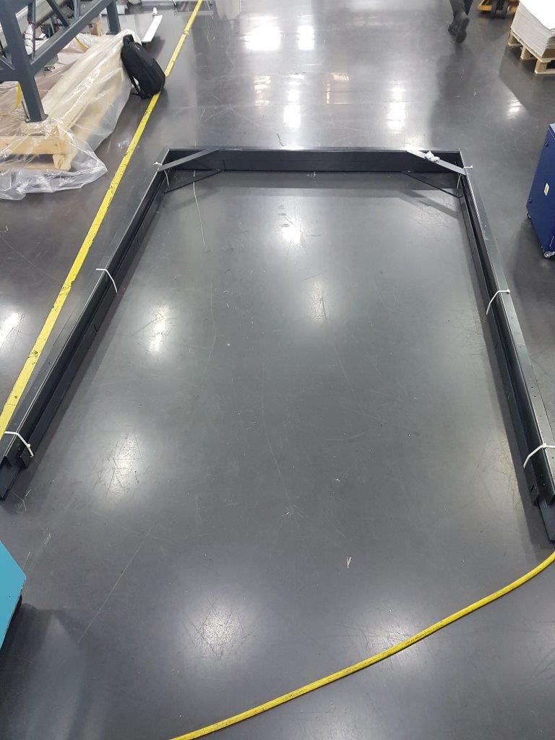
18 | ודא המצאות 6 ברגים ראש משושה עבור תפיסת הגרמושקה למעלית בחלק התחתון, בשקית אזוקים עם סרט צהוב על המעלית | 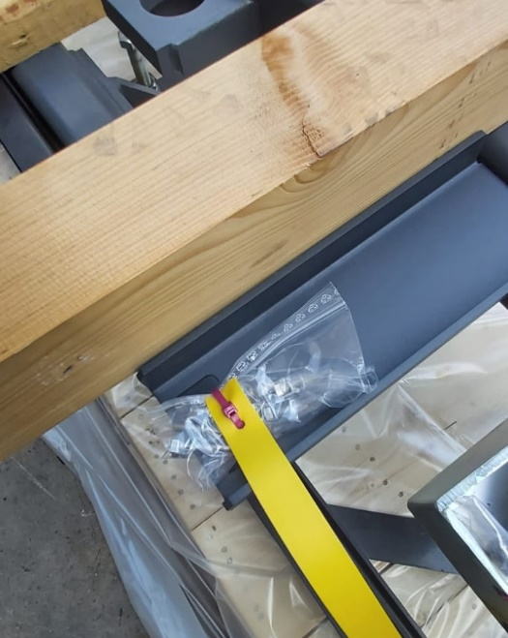
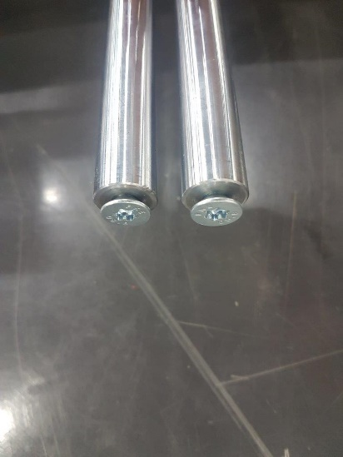 19 | ודא המצאות 2 מוטות ששיכות לגרמושקה, צד אחד עם בורג כתף, וצד שני בורג קוני | 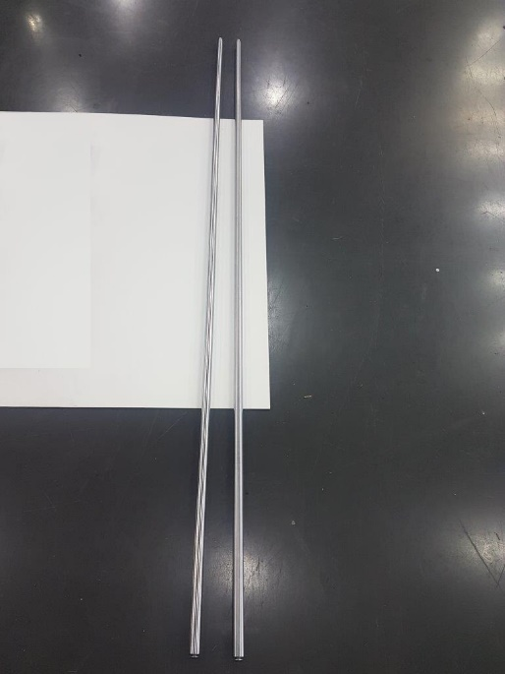
 |  | 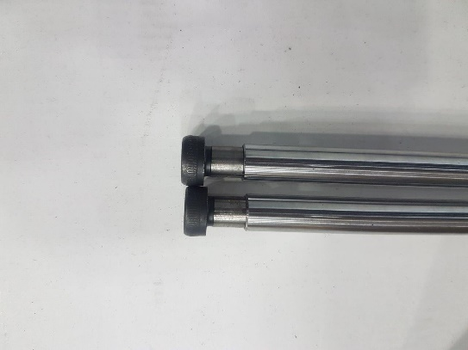
20 | ודא ש 2 הזויות העליוניות של המוטות נשארו מורכבות על המעלית | 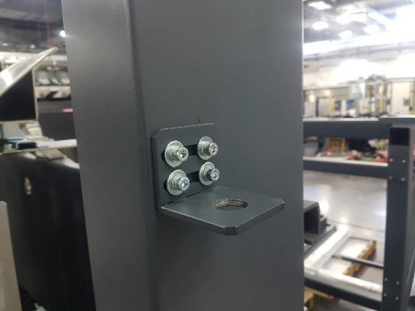
 |  | 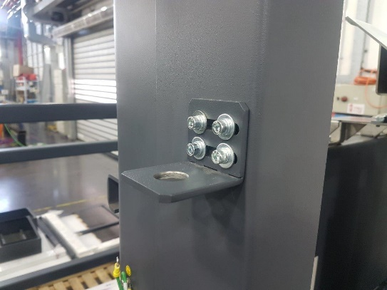
21 | ודא המצאות 4 זרועות תפיסה לגרמושקה מורכבות על המעלית + דיסקית מלבן רחבה ואחד נוסף באמצע הדיסקית המלבנית נמצאת רק ב 2 היחידות החיצוניות | 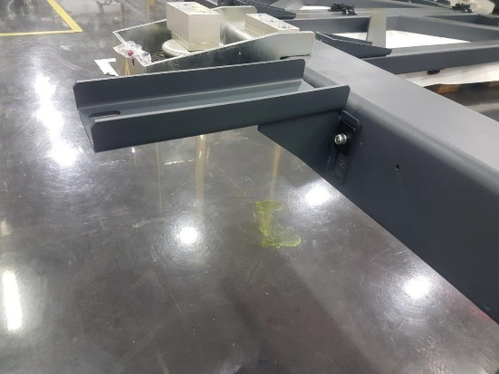
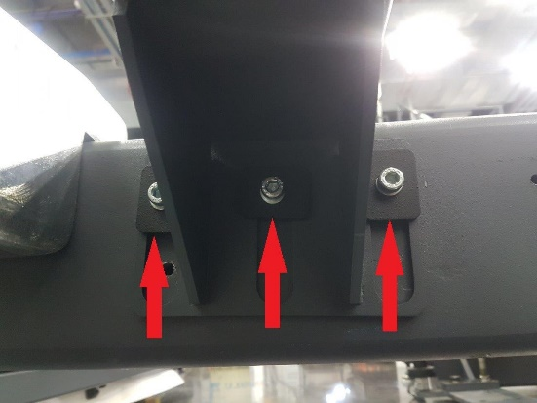 |  | 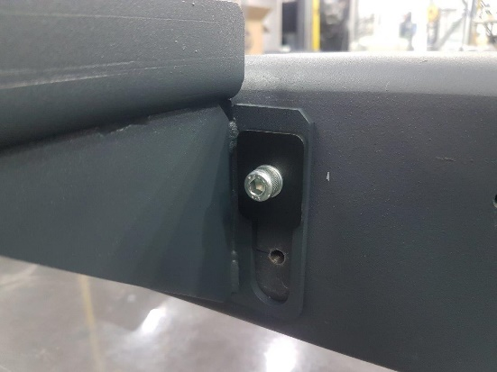
22 | ודא המצאות 2 כריות אוויר מורכבות | 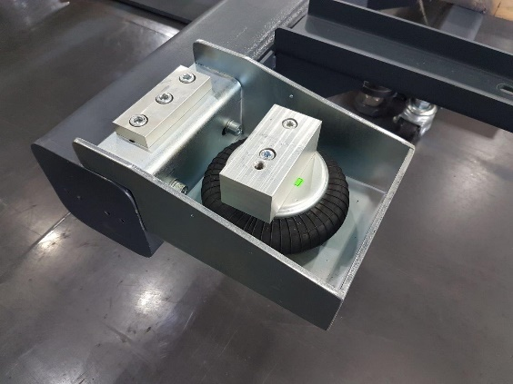
 |  | 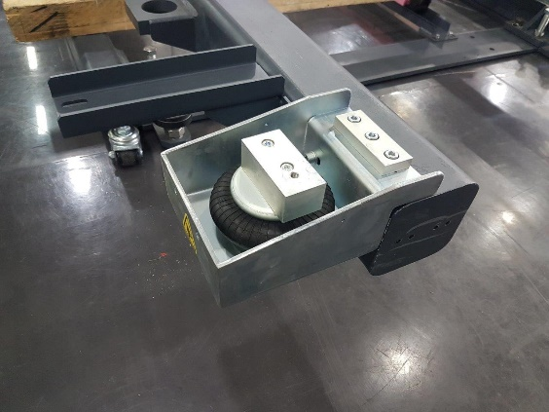
23 | ודא מדבקות אזהרה מודבקות על כל אחת מהכריות אוויר | 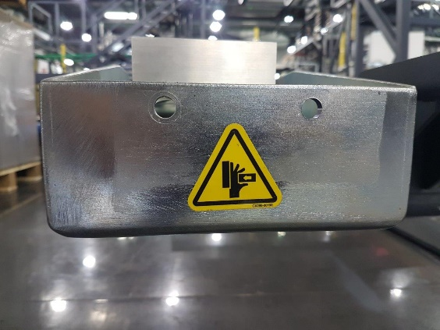
24 | ודא המצאות גריל מורכב על המעלית | 